กิ่วลม
 | โครงการสอบเทียบอาคารชลประทาน
 | สำนักบริหารจัดการน้ำและอุทกวิทยา กรมชลประทาน
 | (งบประมาณเงินทุนหมุนเวียนเพื่อการชลประทาน ปี 2558)

1 | ข้อมูลทางกายภาพ
 | 1.1 ข้อมูลระบบส่งน้ำที่ตั้งของอาคาร
 | - ข้อมูลทั่วไปของอาคาร |  | ทรบ.ปากคลองสายใหญ่เขื่อนกิ่วลม |  |  |  | อาคาร
 | - โครงการ |  | โครงการส่งน้ำและบำรุงรักษา กิ่วลม-กิ่วคอหมา
 | - ตำแหน่งที่ตั้ง กม. |  | 0+000 |  |  |  | คลองสายใหญ่
 | อำเภอ |  | เมือง |  |  |  | จังหวัด | ลำปาง
 | - พิกัด |  | N 18º31'21.0'' |  | E 099º37'37.3''
 | - ลักษณะคลอง |  | ÿ คลองดิน |  | ÿ คลองดาดคอนกรีต

 | 1.2 ข้อมูลอาคาร
 | - ชื่ออาคาร
 | - ประเภทบาน ÿ ประตูระบายน้ำบานตรง (Sluice gate) |  |  |  |  | 1 | บาน
 |  |  | ขนาดบาน | กว้าง |  | 3.10 | เมตร
 |  |  |  | สูง |  | 5.00 | เมตร
 | - ระดับพื้น Inlet |  |  |  |  | - | เมตร (ร.ท.ก.)
 | - ระดับพื้น Outlet |  |  |  |  | - | เมตร (ร.ท.ก.)
 | - ระดับพื้นธรณีอาคาร |  |  |  |  | 270.00 | เมตร (ร.ท.ก.)
 | - ปริมาณน้ำไหลผ่านสูงสุด |  |  |  |  | - | ลูกบาศก์เมตร/วินาที
 | - รัศมีความโค้งของบาน (สำหรับบานโค้ง) |  |  |  |  | - | เมตร

 | 1.3 รูปภาพอาคารชลประทาน
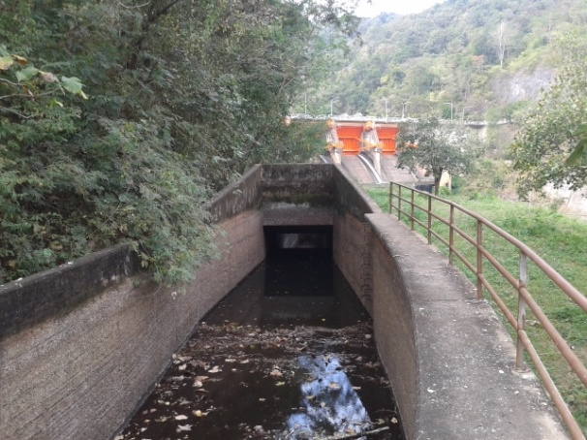

2 | ข้อมูลการสอบเทียบอาคารชลประทาน
 | ÿ ประตูระบายน้ำบานตรง (Sluice gate)
 | ÿ การไหลแบบอิสระ (Free flow)
 | สูตรการคำนวนสอบเทียบอาคาร

 | เมื่อ | Q = ปริมาณน้ำผ่านอาคาร (ลบ.ม./วินาที)
 |  | C = สัมประสิทธิ์ปริมาณน้ำเมื่อการไหลเป็นแบบอิสระ
 |  | L = ความกว้างของช่องประตูระบาย (เมตร)
 |  | Go = การเปิดบาน (เมตร)
 |  | H = ระดับน้ำด้านหน้าประตู - ระดับน้ำด้านท้ายประตู (เมตร)
 |  | g = ความเร่งเนื่องจากแรงโน้มถ่วง (เมตร/วินาที)

ที่ | ระดับน้ำ | ระดับ | H |  | ระยะเปิดบาน | Q | H/Go | Cd
 | ด้านเหนือน้ำ | ธรณี |  |  | (Go)
 | ม.(รทก./รสม.) | ม.(รทก./รสม.) |  |  | ม. | ลบ.ม./วินาที
1 | 278.20 | 270.00 | 8.20 | 12.6840 | 1.00 | 10.487 | 8.200 | 0.267
2 | 278.20 | 270.00 | 8.20 | 12.6840 | 0.89 | 9.329 | 9.213 | 0.267
3 | 278.20 | 270.00 | 8.20 | 12.6840 | 0.80 | 8.416 | 10.250 | 0.268
4 | 278.20 | 270.00 | 8.20 | 12.6840 | 0.76 | 8.010 | 10.789 | 0.268
5 | 278.20 | 270.00 | 8.20 | 12.6840 | 0.68 | 7.168 | 12.059 | 0.268

สอบเทียบอาคาร ทรบ.ปากคลองสายใหญ่เขื่อนกิ่วลม โครงการ ส่งน้ำและบำรุงรักษา เขื่อนกิ่วลม-กิ่วคอหมา

3 | ข้อมูลการเปิดบานในระดับต่างๆ

ที่ | ระดับน้ำ | ระดับธรณี | H | ระยะเปิดบาน | H/Go | Cd | ปริมาณน้ำไหลผ่าน
 | ด้านเหนือน้ำ |  |  | (Go)
 | ม.(รทก./รสม.) | ม.(รทก./รสม.) |  | ม. |  |  | ลบ.ม./วินาที
1 | 278.33 | 270.00 | 8.33 | 1.00 | 8.330 | 0.260 | 10.2869
2 | 277.63 | 270.00 | 7.63 | 0.92 | 8.288 | 0.260 | 9.0552
3 | 278.20 | 270.00 | 8.20 | 0.80 | 10.250 | 0.259 | 8.1409
4 | 278.31 | 270.00 | 8.31 | 0.76 | 10.939 | 0.259 | 7.7791
5 | 278.29 | 270.00 | 8.29 | 0.68 | 12.185 | 0.258 | 6.9351

หมายเหตุ สามารถนำไปใช้คำนวณในการยกบานระบายที่ระดับต่างๆ โดยป้อนข้อมูลระดับด้านเหนือน้ำและระดับที่ต้องการยกบาน
 | จะสามารถทราบปริมาณน้ำไหลผ่านอาคารได้ (กรอกข้อมูลในช่องว่างเท่านั้น ยกเว้นช่องสีทึบ)

